Sheet1
과목명 | 마이크로프로세서 및 실습
분반 | 1
학번 | 2015136099
이름 | 이연경
과제명 | 색 변경이 가능한 수면등
번호 | 부품명 | 단가 | 수량(EA) | 가격 | 링크 | 사진
1 | Bluetooth Master UART Board | 10600 | 2 | 21200 | http://www.eleparts.co.kr/EPX4P4Y9
2 | 네오픽셀 (Breadboard-friendly RGB Smart NeoPixel - Pack of 4) | 11,000 | 2 | 22000 | http://www.mechasolution.com/shop/goods/goods_view.php?goodsno=1341 |  | 여기 핀이 알아서 납땜이 들어가는 게 아닐 수 있습니다. 이거 사용한 거 확인해주시고 사람들이 핀헤더 납땜할 경우 핀해더 추가 바랍니다.
3 | 미니 브레드보드 / 브레드 보드/ 빵판 (투명) | 660 | 2 | 1320 | http://www.mechasolution.com/shop/goods/goods_view.php?goodsno=330505&category=058001 | 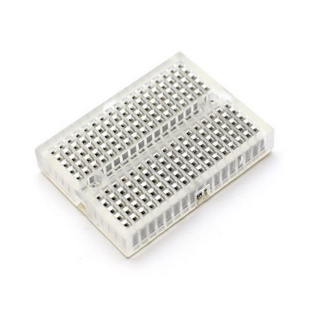
4 | 브레드보드용 MM 점퍼케이블 65핀 / 아두이노 점퍼선 (수컷, 수컷) / 라즈베리파이 점퍼와이어 / Arduino 65pin Jumper Wire / Male Male | 1,760 | 2 | 3520 | http://www.mechasolution.com/shop/goods/goods_view.php?goodsno=673 |  | 블루투스가 Male이니까 Female도 혹시 모르니 추가 바랍니다.
5 | 종이나라 OHP필름 A4 (100매) | 5,500 | 1 | 5500 | http://ibabyart.co.kr/product/detail.html?product_no=1061&cate_no=167&display_group=1 | 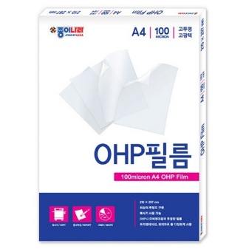
6 | 흰색한지(얇은한지) (50장*1롤) | 11,000 | 1 | 11000 | http://ibabyart.co.kr/product/detail.html?product_no=154&cate_no=446&display_group=1 | 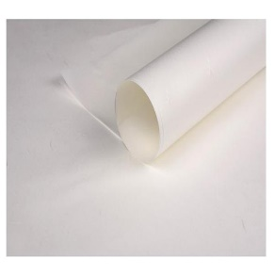
 |  |  | 최종가격 | 64540

